首页
使用说明
一、先根据设计填写机柜布置表格
1、填写时如果遇到一个卡件对应两个接线板的情况

2、IDTU箱的数据填写如上下

二、检查IO接线表格内的对应关系是否符合要求
1、修改后根据透视表手工更新约束表格
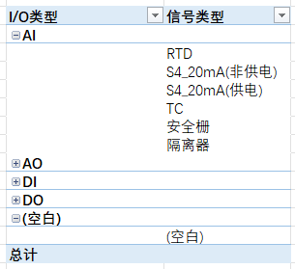

三、IO清单内的列不要改动，改动后会错位

